E)
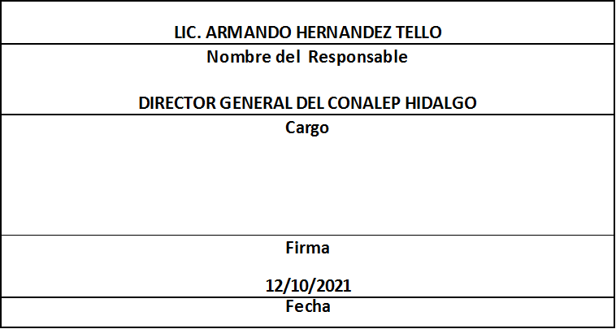
Formato: Trabajadores que Cobran con RFC / CURP con Formato Incorrecto |  |  |  | Entidad Federativa: | Hidalgo
Fondo de Aportaciones para la Educación Tecnológica y de Adultos/Colegio Nacional de Educación Profesional Técnica (FAETA/CONALEP) |  |  |  | No. Trimestre y año: | 3er. Trimestre 2021
 |  |  |  |  | Hoja 1 de 1

RFC | CURP | Nombre | Motivo
 |  |  | Sin RFC o erroneo | RFC Sin Homoclave | Sin CURP o Erronea

EN EL TRIMESTRE QUE SE REPORTA NO SE PRESENTARON CASOS

Fuente : Información proporcionada por las Entidades Federativas

